Planilha1
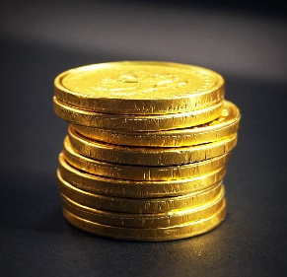 |  | PROJETO DE PLANILHA DE INVESTIMENTOS

 |  |  |  | Configurações |  | PERFIL | Moderado
 | MEUS INVESTIMENTOS |  |  | Salário | R$ 5,000.00 | Valor a ser
 |  |  |  | Rendimento Carteira | 0.80% | Investido por | R$ 1,500.00
 | Quanto devo intestir por mês? |  | R$ 1,500.00 | Sugestão de Investimento | R$ 1,500.00 | Mês:
 | Por quantos anos devo investir? |  | 5
 | Qual é a taxa de rendimento mensal? |  | 1.08%
 | Patrimônio Acumulado? |  | R$ 125,706.03
 | Dividendos Mensais? |  | R$ 1,005.65

 |  |  |  |  | TIPO DE FII | % Sugerido | Valores
 |  |  |  |  | PAPEL | 32% | R$ 480.00
 | Cenários |  |  | Dividendos | TIJOLO | 35% | R$ 525.00
 |  |  |  |  | HÍBRIDOS | 8% | R$ 120.00
2 | Quanto em 2 anos? |  | R$ 40,846.30 | R$ 326.77 | FOFs | 5% | R$ 75.00
5 | Quanto em 5 anos? |  | R$ 125,706.03 | R$ 1,005.65 | DESENVOLVIMENTO | 10% | R$ 150.00
10 | Quanto em 10 anos? |  | R$ 365,186.50 | R$ 2,921.49 | HOTELARIAS | 10% | R$ 150.00
20 | Quanto em 20 anos? |  | R$ 1,690,573.49 | R$ 13,524.59 | TOTAL |  | R$ 1,500.00
30 | Quanto em 30 anos? |  | R$ 6,500,857.22 | R$ 52,006.86

Tipo de FII
PAPEL |  |  | 32%
TIJOLO |  |  | 35%
HÍBRIDOS |  |  | 8%
FOFs |  |  | 5%
DESENVOLVIMENTO |  |  | 10%
HOTELARIAS |  |  | 10%

